Расчет
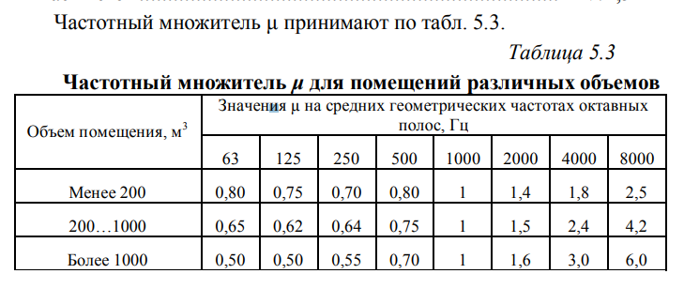
Вариант | Размеры помещения м |  |  |  | Уровень звукового давления на рабочем месте
 | a | b | h |  | 63 | 125 | 250 | 500 | 1000 | 2000 | 4000 | 8000
8 | 4 | 10 | 6 | L(на рм) | 68 | 67 | 70 | 64 | 63 | 63 | 64 | 62
 |  |  |  | L(доп) | 0 | 92 | 86 | 83 | 80 | 78 | 76 | 74
 |  |  |  |  | 68 | -25 | -16 | -19 | -17 | -15 | -12 | -12
В1000 | 24 | 10
 |  |  |  |  | Значение частотного множителя для V объема помещения
V помещения | 240 |  |  |  | 0.65 | 0.62 | 0.64 | 0.75 | 1 | 1.5 | 2.4 | 4.2

Помещение с постоянными рабочими местами | S | 248 |  | Впост | 15.6 | 14.88 | 15.36 | 18 | 24 | 36 | 57.6 | 100.8
 | S0 | 208
 |  |  |  | А | 14.7 | 14.0 | 14.5 | 16.8 | 21.9 | 31.4 | 46.7 | 71.7

 |  |  |  | n источников шума | 4

 |  |  |  | B8000 | 100.8

 |  |  |  | rпред | 1.0039920318

 |  |  |  | альфа | 0.059180576631 | 0.056603773585 | 0.058323207776 | 0.067669172932 | 0.088235294118 | 0.12676056338 | 0.18848167539 | 0.28899082569

 |  |  |  | А1 | 2.3672230653 | 2.2641509434 | 2.3329283111 | 2.7067669173 | 3.5294117647 | 5.0704225352 | 7.5392670157 | 11.559633028

 |  |  |  | Коэффициенты звукопоглощения материала а0
 |  |  |  | a0 | 0.21 | 0.52 | 0.54 | 0.54 | 0.5 | 0.41 | 0.33 | 0.32

 |  |  |  | detA | 43.68 | 108.16 | 112.32 | 112.32 | 104 | 85.28 | 68.64 | 66.56

 |  |  |  | альфа 1 | 0.18567428655 | 0.44525867316 | 0.4623101948 | 0.46381760854 | 0.43358633776 | 0.3643162199 | 0.30717446377 | 0.31499852027

 |  |  |  | В' | 56.546443646 | 199.05520934 | 213.23247568 | 214.52917654 | 189.84254606 | 142.13108052 | 109.95447343 | 114.04301354

 |  |  |  | detL | 5.5928069785 | 11.263706165 | 11.424621335 | 10.762138606 | 8.9818230806 | 5.9638655691 | 2.8079041964 | 0.53608152734

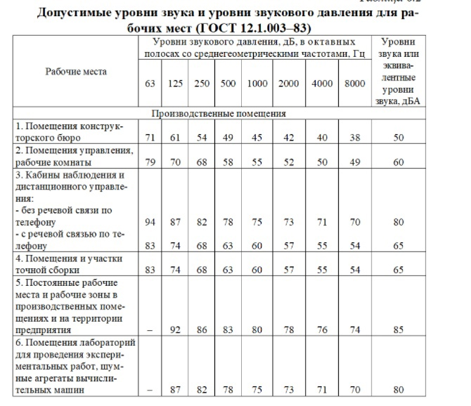
 |  |  |  |  | 63 | 125 | 250 | 500 | 1000 | 2000 | 4000 | 8000
 |  |  |  | L(на рм) | 68 | 67 | 70 | 64 | 63 | 63 | 64 | 62
 |  |  |  | L(доп) | 0 | 92 | 86 | 83 | 80 | 78 | 76 | 74
 |  |  |  | Итого | 62.407193021 | 55.736293835 | 58.575378665 | 53.237861394 | 54.018176919 | 57.036134431 | 61.192095804 | 61.463918473

